Solicitud gráfica
 | Área: | Matemáticas |  |  | Fecha:
 | Grado: | 11
 | Título del tema: | Evalua tus conocimientos sobre la derivada y sus aplicaciones |  |  | ¿Cuaderno de estudio o recurso? | Recurso
 | Editor: |  |  |  | Motor del recurso | M5A

 | Código guión o recurso: | MA_11_04_COREC290 | ← Para determinar este código, visite la hoja de Ayuda
 |  |  |  |  | ESPECIFICACIÓN DE ARCHIVOS A ENTREGAR
Núm. | Archivo Shutterstock o ruta en web | Imagen para: | Tipo | Ubicación de la imagen en el recurso M5A | Nombre imagen SMALL | Tamaño imagen SMALL | Nombre imagen ZOOM | Tamaño imagen ZOOM | Descripción | Observaciones
IMG01 | Imagen en descripción | Recurso M5A | Ilustración | Contenido | MA_11_04_COREC290_IMG01n.png | 286 x 286 px | MA_11_04_COREC290_IMG01a.png | 500 x 500 px
IMG02 | 75529123 | Recurso M5A | Fotografía | Contenido | MA_11_04_COREC290_IMG02n.png | 286 x 286 px | MA_11_04_COREC290_IMG02a.png | 500 x 500 px | 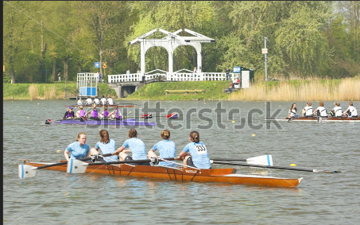
IMG03 | Imagen en descripción | Recurso M5A | Ilustración | Contenido | MA_11_04_COREC290_IMG03n.png | 286 x 286 px | MA_11_04_COREC290_IMG03a.png | 500 x 500 px
IMG04 | Imagen en descripción | Recurso M5A | Ilustración | Contenido | MA_11_04_COREC290_IMG04n.png | 286 x 286 px | MA_11_04_COREC290_IMG04a.png | 500 x 500 px
IMG05 | Imagen en descripción | Recurso M5A | Ilustración | Contenido | MA_11_04_COREC290_IMG05n.png | 286 x 286 px | MA_11_04_COREC290_IMG05a.png | 500 x 500 px
IMG06 | Imagen en descripción | Recurso M5A | Ilustración | Contenido | MA_11_04_COREC290_IMG06n.png | 286 x 286 px | MA_11_04_COREC290_IMG06a.png | 500 x 500 px
IMG07 | Imagen en descripción | Recurso M5A | Ilustración | Contenido | MA_11_04_COREC290_IMG07n.png | 286 x 286 px | MA_11_04_COREC290_IMG07a.png | 500 x 500 px | 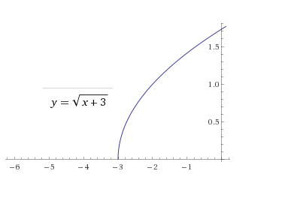
IMG08 | Imagen en descripción | Recurso M5A | Ilustración | Contenido | MA_11_04_COREC290_IMG08n.png | 286 x 286 px | MA_11_04_COREC290_IMG08a.png | 500 x 500 px
IMG09 | 245145451 | Recurso M5A | Fotografía | Contenido | MA_11_04_COREC290_IMG09n.png | 286 x 286 px | MA_11_04_COREC290_IMG09a.png | 500 x 500 px | 
IMG10 | Imagen en descripción | Recurso M5A | Ilustración | Contenido | MA_11_04_COREC290_IMG10n.png | 286 x 286 px | MA_11_04_COREC290_IMG10a.png | 500 x 500 px

